会員台帳
※コピしてお使いください。
 |  |  |  |  |  |  |  |  |  |  |  |  |  |  |  |  |  |  |  |  |  | 男 | 昭和
 |  |  |  |  |  |  |  |  |  |  |  |  |  | 令和 |  |  | 年 |  |  | 月 | 日 | 女 | 平成
会 員 台 帳 |  |  |  |  |  |  |  |  |  |  |  |  |  |  |  |  |  |  |  |  |  |  | 令和
 |  |  |  |  |  |  |  |  |  |  | ※加入申込書とセットで提出してください。
一般財団法人福島市中小企業福祉サービスセンター 理事長

会員番号 |  |  |  |  | 事業所名
 |  |  | -
※新規加入者は会員番号を記入しないでください。 |  |  |  |  | 事業所の電話番号 |  |  |  |  | ― ―

会 員 本 人 | 会員氏名 | フリガナ |  |  |  |  | 性別 |  |  | 生年月日 |  | 昭和 ・ 平成 |  |  | 年 月 日( 歳)
 |  |  |  |  |  |  | 男・女
 |  |  |  |  |  |  |  |  |  | 婚姻日 |  | 平成・令和 |  |  |  | 年 月 日
 |  |  |  |  |  |  |  |  |  |  |  | ※既婚者のみ記入してください
 | 住 所 | フリガナ
 |  | 〒 －
 | 電話番号 | ― ― |  |  |  |  |  | 携帯電話 |  |  |  | ― ―

登録家族(下記に該当する家族を記入してください。)
登録家族の範囲は、配偶者・１８歳までの子(学生のみ２２歳まで)・同居している親に限ります。同居していない親・祖父母・兄弟姉妹・孫・親戚は登録できません。

登 録 家 族 | 氏名 |  |  | 性別 |  | 続柄 |  |  | 生年月日 |  |  |  |  |  |  |  |  |  | 職業
 | フリガナ |  |  | 男・女 |  |  |  |  | 昭和・平成・令和
 |  |  |  |  |  |  |  |  |  | 年 月 日 ( 歳)
 | フリガナ |  |  | 男・女 |  |  |  |  | 昭和・平成・令和
 |  |  |  |  |  |  |  |  |  | 年 月 日 ( 歳)
 | フリガナ |  |  | 男・女 |  |  |  |  | 昭和・平成・令和
 |  |  |  |  |  |  |  |  |  | 年 月 日 ( 歳)
 | フリガナ |  |  | 男・女 |  |  |  |  | 昭和・平成・令和
 |  |  |  |  |  |  |  |  |  | 年 月 日 ( 歳)
 | フリガナ |  |  | 男・女 |  |  |  |  | 昭和・平成・令和
 |  |  |  |  |  |  |  |  |  | 年 月 日 ( 歳)
 | フリガナ |  |  | 男・女 |  |  |  |  | 昭和・平成・令和
 |  |  |  |  |  |  |  |  |  | 年 月 日 ( 歳)
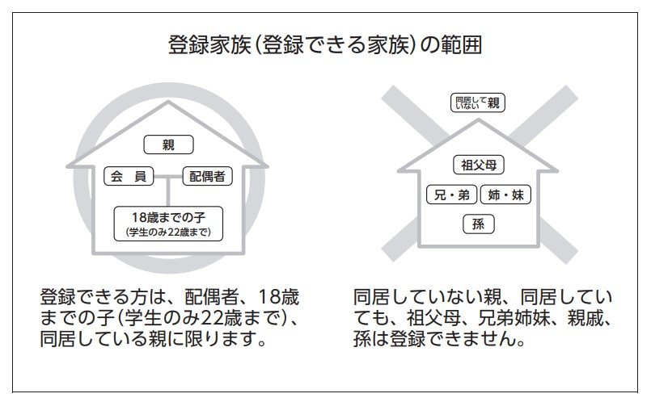
 |  |  |  |  |  |  | ※加入時の提出の場合、必ず「加入申込書」も一緒に提出してください。 「加入申込書」は複写様式のため、えふ・サポートまで請求してください。 ※加入締日は、毎月２５日（休業日の場合は前営業日）です。 翌月１日より会員資格が発生します。
登録家族の範囲の図

 |  |  |  |  |  |  |  |  |  |  |  |  | 受付日 |  |  |  |  | 入力日

 |  |  |  |  |  |  | 事務局員 |  |  |  | 担当者

提出は、えふ・サポート窓口に直接または郵送・ＦＡＸ（０２４－５２８－２２８７）でお願いいたします。

